상품제안서
나전칠기보석함(송학해적함) | 상품코드: F00063

 |  |  |  |  |  |  | 02-412-0044 | www.easy1.co.kr
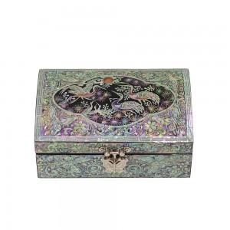

【상세/제작정보】

【인쇄/포장옵션】 | 실크, 100개미만 / 포장지포장

【공급단가】 | 수량 | 50~ | 100~ | 500~ | 1,000~ | 2,000~
*VAT별도 | 소형 | 48,000원 | 47,200원 | 46,000원 | 45,190원 | 44,000원
 | 중형 | 55,200원 | 54,280원 | 52,900원 | 51,980원 | 50,600원
 | 대형 | 64,200원 | 63,130원 | 61,520원 | 60,450원 | 58,850원

【상품 URL】 | https://dev.easy1.co.kr:443/src/goods_detail.php?gdno=63

